상품제안서
락앤락 원터치 리틀럽 마망컵 보온병 355ml | 상품코드: F32652

 |  |  |  |  |  |  | 02-412-0044 | www.easy1.co.kr
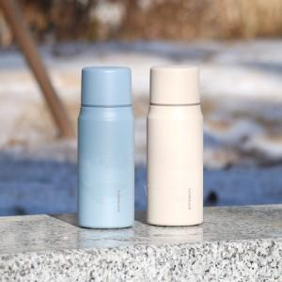

【상세/제작정보】

【인쇄/포장옵션】 | 컬러필름인쇄 / 포장지포장

【공급단가】 | 수량 | 16~ | 50~ | 100~ | 300~ | 500~
*VAT별도 | 단가 | 15,080원 | 14,830원 | 14,450원 | 14,200원 | 13,820원

【상품 URL】 | https://dev.easy1.co.kr:443/src/goods_detail.php?gdno=32652

